Ark1
Stjerne-trekant tranformation af resistive belastninger

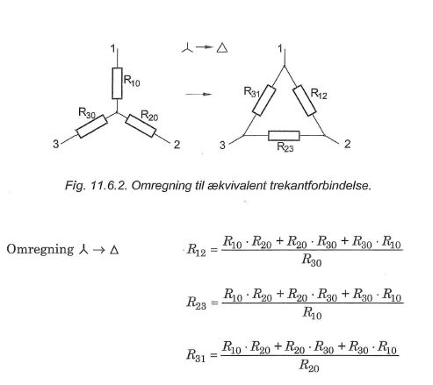
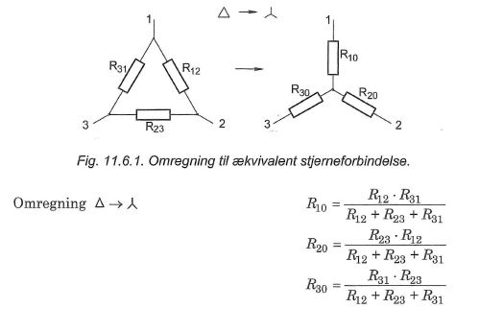
Hvis man har en usymetrisk stjernekobling, er man nødt til at omregne til trekant
Se side 165-166 i bog.
Omregning fra stjerne til trekant
 | Variabler
R10= | 40 | Ω
R20= | 80 | Ω
R30= | 100 | Ω
 | Resultat
R12= | 152 | Ω
R23= | 380 | Ω
R31= | 190 | Ω

Omregning fra trekant til stjerne
 | Variabler
R12= | 60 | Ω
R23= | 60 | Ω
R31= | 60 | Ω
 | Resultat
R10= | 20 | Ω
R20= | 20 | Ω
R30= | 20 | Ω

